Лист1
 | Версия | 1.0
 | Дата | 2024-03-24
 | Тестировщик | Тетикова Н.В
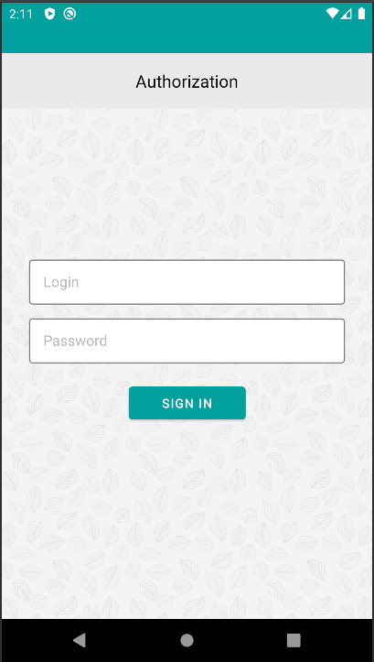
 | Окружение | Android API 29
ID | Блок | Проверка | Приоритет | Комментарий
1. | Установка/Удаление/Повторная установка/Запуск ПО | Установить приложение | High | pass
 |  | Удалить приложение | High | pass
 |  | Повторно установить приложение | High | pass
 |  | Запустить приложение | High | pass
 |  | Свернуть приложение | High | pass
 |  | Работа в фоном режиме | High | pass
2. | "Авторизация" | Авторизация с валидными данными | High | pass
 |  | Авторизация с невалидными данными (неверный логин, верный пароль) | High | pass
 |  | Авторизация с невалидными данными (верный логин, неверный пароль) | High | pass
 |  | Авторизация с незаполненными данными в поле логин и пароль | High | pass
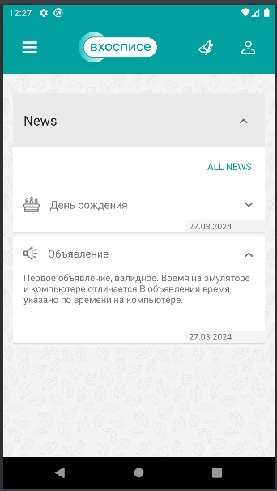
 |  | Проверить наличие сообщения об ошибке | High | pass
 |  | Logout и повторная авторизация с валидными данными | High | pass

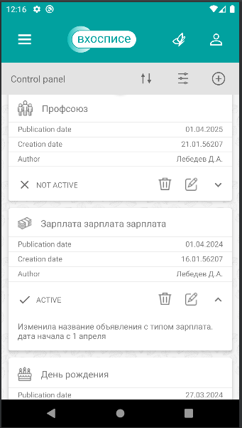
3. | "Главный экран Main" | Проверить отображение раздела News (и истёкших? новостей) на экране Main | High | pass
 |  | Свернуть и развернуть раздел News и каждой новости по отдельности | High | pass
 |  | Проверить, что все обязательные поля заполнены и отображаются корректно (символы, шрифт,размер,цвет) | High | pass
 |  | Обновить раздел News свайпом вниз | Medium | fail
 |  | Переход на экран с новостями по тапу на "ALL NEWS" | High | pass

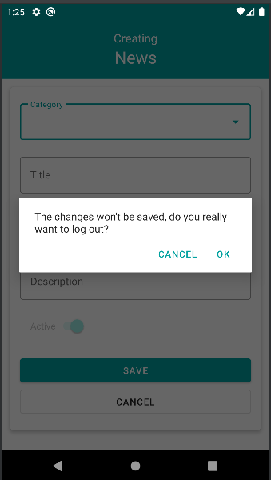
4. | Управление новостями/Control panel | Переход с главного экрана Main на экран с новостями по тапу на "ALL NEWS" | High | pass
 |  | Содать новости со всеми категориями | High | pass
 |  | Проверить, что создать новость без заполнения обязательных полей нельзя (+ все пустые поля) | High | pass
 |  | Проверить отображение созданных новостей в Control panel | High | pass
 |  | Развернуть и свернуть новость | High | pass
 |  | Проверить, что все обязательные поля заполнены и отображаются корректно (символы, шрифт,размер,цвет) | High | pass
 |  | На этапе создания новости - отменить (canсel) создание. | High | pass
 |  | Проверить отображение сообщения об отмене с вариантами выбора(cancel,ok) | High | pass
 |  | Возврат на главный экран Main (AppBar, стрелочка назад) | High | pass
 |  | Проверить отображение созданных новостей(будущая дата и время) на экране Main (не должны отображаться? - не отображаются) | High | pass
 |  | Переход с главного экрана Main на экран с новостями через AppBar | High | pass
 |  | Проверить наличие и кликабельность сортировки, фильтров и редактирования News | High | pass
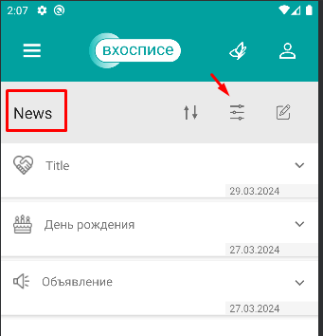
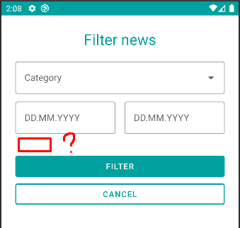
 |  | Отсортировать новости по клику на ↑↓ | High | pass
 |  | Фильтр. Отфильтровать новости по дате | High | pass
 |  | Фильтр. Отфильтровать новости по категории | High | pass
 |  | Фильтр. Отфильтровать новости по "active" | High | fail данный фильтр отсутствует (появляется, если выбирать через редактирование новости)
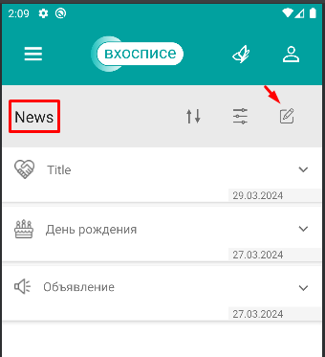
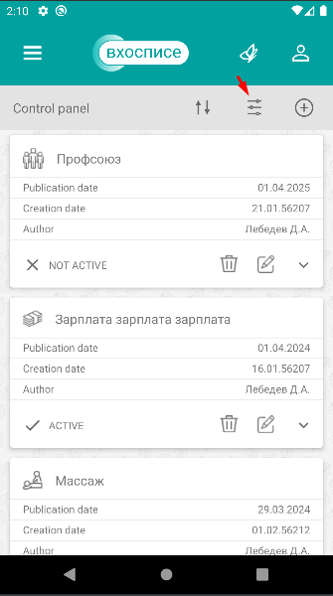
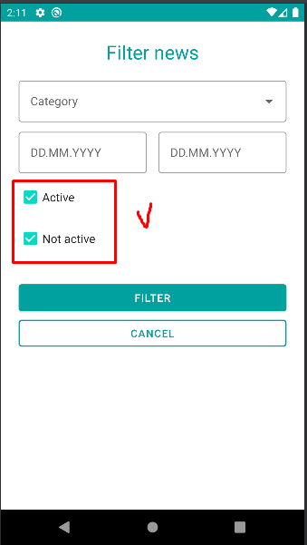
 |  | Фильтр. Отфильтровать новости по "no active" | Medium | fail данный фильтр отсутствует (появляется, если выбирать через редактирование новости)
 |  | Редактирование. Редактировать новость | High | pass
 |  | Редактирование. Удалить новость | High | pass
 |  | Редактирование. Изменить активность новости (тумблер active/not active) | High | pass

 | Вкладка "About" | Проверить переход в About c Main |  | pass
 |  | Проверить переход в About c News |  | fail
 |  | Проверить наличие ссылки и переход по ней в Политике конфиденциальности, отображение документа |  | pass (TimeOut при переходе по ссылке)
 |  | Проверить наличие ссылки и переход по ней в Пользовательском соглашении, отображение документа |  | pass (TimeOut при переходе по ссылке)

5. | Тематические цитаты | Перейти на экран с цитатами и проверить отображение цитат | High | pass
 |  | Развернуть/свернуть цитаты | High | pass
 |  | Проверить отображение цитат (размер,шрифт) | High | pass
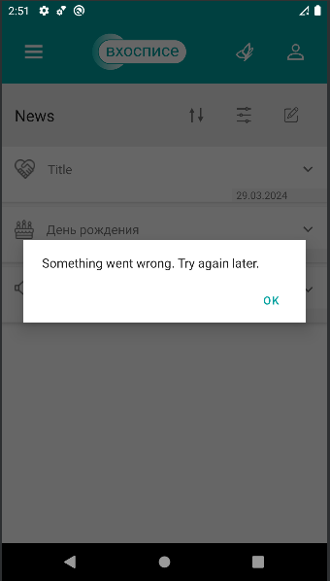
 |  | Скрол цитат | Medium | pass

 | Обработка сетевых сбоев | Проверить, что ПО не запускается при отсутствии интернета | High | pass
 |  | Авторизация и logout при медленном соединении | High | fail
6. |  | Проверить переход на экран новостей при отсутствии интернета и медленном соединении | Low | fail
 |  | Проверить переход на экран с цитатами при отсутствии интернета и медленном соединении | Low | fail
 |  | Создать новость при отсутствии интернет и медленном соединении | Medium | fail
 |  | Проверить переход на главный экран main при отсутствии интернет и медленном соединении | Medium | fail

7. | Обработка исключительных случаев | Проверить работоспособность приложения в фоновом режиме (свернуть, затем вернуться и продолжить работу в ПО) | High | pass
 |  | Проверить работоспособность после внешних прерываний (звонок, смс или переход из стороннего приложения) | High | pass
 |  | Проверить работоспособность приложения после блокировки/разблокировки экрана | Medium | pass
 |  | Обработка 5** ошибок в приложении при ответе сервера | High | fail

 | Отображение всех элементов приложения | Проверить корректность отображения в соответствии с макетом всех элементов, значков и тд (шрифт, размер, местоположение) | High | pass

